処理フロー
起動
 |  |  | LaunchRequest
オフィスファミマにようこそ、全商品の値段と個々の値段を聞くことができます。
カートに入れることで疑似的な注文も可能です。

精算して
やめて
 | SummaryIntent | ItemIntent |  |  | AddIntent | CartIntent |  |  | CheckIntent | StopIntent
全商品の値段を教えて
{Item}の値段を教えて
{Item}をカートに追加して
カートに入っているものを教えて

{Item}の値段はxxx円です
or
{Itemは取り扱っていません}
{Item}をカートに追加しました
or
{Item}は取り扱っていません
現在カートの中にはxxxとxxx ...がはいっています
or
現在カートには何も入っていません
xxxはyyy円です。zzzは...
xxxとyyyと...で合計zzz円になります。 お買い上げありがとうございました
or
カートには何も入っていません
ご利用ありがとうございました
わかりました、
ではよい一日を

カートに追加して

終了

台本1 |  |  |  | 台本2 |  |  | 台本3
ユーザ | アレクサ、オフィスファミマを開いて |  |  | ユーザ | アレクサ、オフィスファミマを開いて |  | ユーザ | アレクサ、オフィスファミマを開いて
Alexa | オフィスファミマにようこそ、全商品の値段と個々の値段を聞くことができます |  |  | Alexa | オフィスファミマにようこそ、全商品の値段と個々の値段を聞くことができます |  | Alexa | オフィスファミマにようこそ、全商品の値段と個々の値段を聞くことができます
 | カートに入れることで疑似的な注文も可能です。 |  |  |  | カートに入れることで疑似的な注文も可能です。 |  |  | カートに入れることで疑似的な注文も可能です。
ユーザ | 全商品の値段教えて |  |  | ユーザ | aaaの値段教えて |  | ユーザ | xxxをカートに追加して
Alexa | aaa bbb円, ccc ddd円 … |  |  | Alexa | aaaの値段はbbb円です。 |  | Alexa | xxxをカートに追加しました
ユーザ | 止めて |  |  | ユーザ | cccの値段は? |  | ユーザ | yyyをカートに追加して
Alexa | わかりました、ではよい一日を |  |  | Alexa | cccの値段はddd円です。 |  | Alexa | yyyをカートに追加しました
 |  |  |  | ユーザ | もういいよ |  | ユーザ | カートに入っているものを教えて
 |  |  |  | Alexa | わかりました、ではよい一日を |  | Alexa | 現在カートの中にはxxxとyyyが入っています
 |  |  |  |  |  |  | ユーザ | 精算して
 |  |  |  |  |  |  | Alexa | xxxとyyyと…で合計zzz円になります。お買い上げありがとうございました。

構成
アレクサ、オフィスファミマを開いて
ジャンボソーセージをカートに入れて


 | 商品のマスターテーブル
 | 商品名 | 価格
 | ジャンボソーセージ | 130
ジャンボソーセージをカートに追加しました
 | ぷっちょ | 120
 | …
精算して

ジャンボソーセージで合計130円になります。 お買い上げありがとうございました


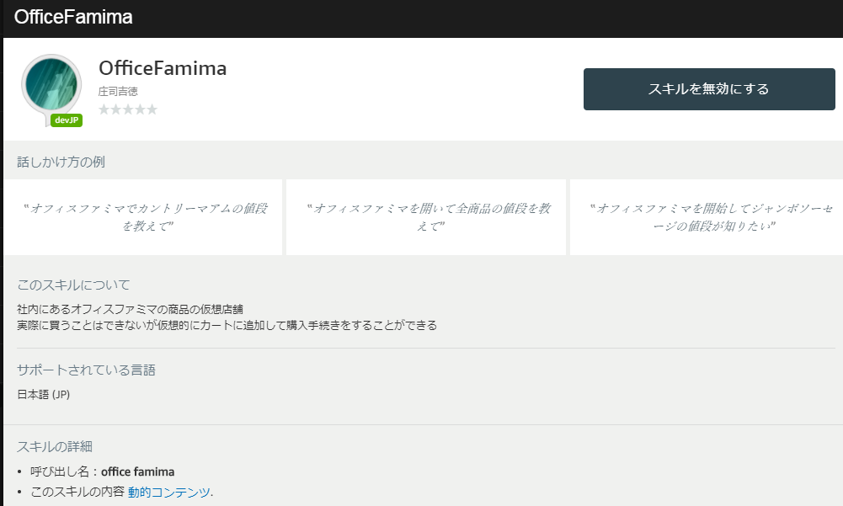
 | カートの中身を管理するテーブル
今回作成したスキルを有効にする | セッションID | XXXXXXXX
 | 商品

